Taul1
SUOMEN SCHIPPERKEKERHO RY
VUODEN KASVATTAJA

Huom! Täytä ainoastaan vihreitä kenttiä

 | Kasvattaja:
 | Kennelnimi:
 | Sähköposti:

 | KOIRAN VIRALLINEN NIMI | TERVEYS |  |  |  |  | NÄYTTELYT |  |  |  | KOKEET (valionarvo +1 piste) |  |  |  |  |  |  | MUUT |  | YHTEENSÄ
 |  | Lonkat | Polvet | Kyynärät | Selkä | Silmät | ERI | ROP/VSP | FI MVA | C.I.B. | AGI | TOKO | RTK | FS/HTM | BH | MEJÄ | PAIM-T | LTE/MH | Jal.tark.
 | Esimerkkirivi | 1 | 1 | 1 |  | 1 | 1 |  | 1 |  |  |  | 2 |  |  |  | 1 | 1 |  | 10
1 |  |  |  |  |  |  |  |  |  |  |  |  |  |  |  |  |  |  |  | 0
2 |  |  |  |  |  |  |  |  |  |  |  |  |  |  |  |  |  |  |  | 0
3 |  |  |  |  |  |  |  |  |  |  |  |  |  |  |  |  |  |  |  | 0
4 |  |  |  |  |  |  |  |  |  |  |  |  |  |  |  |  |  |  |  | 0
5 |  |  |  |  |  |  |  |  |  |  |  |  |  |  |  |  |  |  |  | 0
6 |  |  |  |  |  |  |  |  |  |  |  |  |  |  |  |  |  |  |  | 0
7 |  |  |  |  |  |  |  |  |  |  |  |  |  |  |  |  |  |  |  | 0
8 |  |  |  |  |  |  |  |  |  |  |  |  |  |  |  |  |  |  |  | 0
9 |  |  |  |  |  |  |  |  |  |  |  |  |  |  |  |  |  |  |  | 0
10 |  |  |  |  |  |  |  |  |  |  |  |  |  |  |  |  |  |  |  | 0
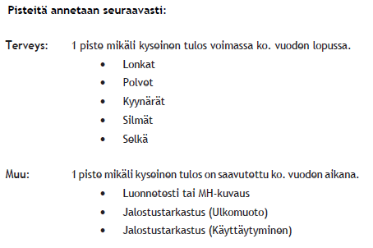
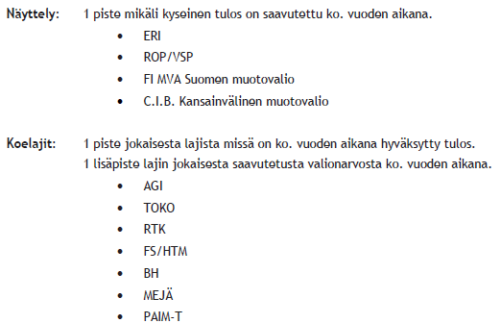
 |  |  |  |  |  |  |  |  |  |  |  |  |  |  |  |  |  |  |  | 0

